PY数据分析
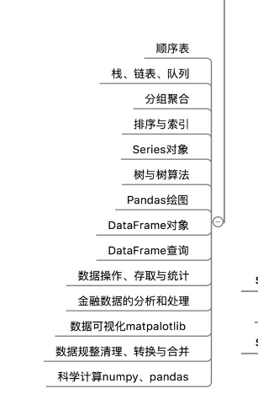
数据分析 | numpy | 数据类型 创建数组 | https://docs.scipy.org/doc/numpy-1.15.4/user/basics.types.html
 |  |  | np.array函数 | 将tuple,list转化为array | https://docs.scipy.org/doc/numpy-1.15.4/user/basics.creation.html
 |  |  |  | 参数:dtype，指定数据类型
 |  |  | x.shape(m,n)
 |  |  | np.zeros,np.ones,np.arange | 用法
 |  |  | np.astype/ | 转换数据类型,arr1.astype(uint32)

 |  | 切片/索引 | 一维 | https://docs.scipy.org/doc/numpy-1.15.4/user/basics.io.html
 |  |  | 二维
 |  |  | 得到的仅是视图，非副本 | 若得到副本，则用arr1[1:10].copy()

 |  | np.where三元表达式 | x if cond else y | np.where(con,x,y)--np.where(arr>0,1,-1)
 |  |  | 嵌套 | np.where(con1,x,np.(con2,y,z))
 |  | 常用行数 | 基本统计方法
 |  |  | 唯一化 | np.unique

资料 | pandas | 数据类型 | Series | 组成：1.索引 2.np类型的数据
1.书 |  |  |  | 创建 | 列表 | 制定index
 |  |  |  |  | 字典
 |  |  |  |  | ndarray
 |  |  |  | index | 参数
 |  |  |  |  | index对象 | datetimeIndex
2.https://www.icourse163.org/learn/BIT-1001870002?tid=1003248008#/learn/content |  |  |  |  |  | peroidIndex
3.http://pandas.pydata.org/pandas-docs/version/0.24.0rc1/ |  |  | DataFrame |  | reindex
 |  | IO | csv/excel
 |  |  | 数据库

